상품제안서
컬러 원형 메모잇(주문제작형) | 상품코드: S26162

 |  |  |  |  |  |  | 02-713-8555 | www.synergygift.co.kr
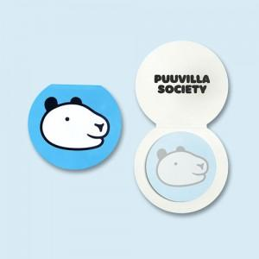

【상세/제작정보】 | 표지 양면컬러 / 내지 컬러

【인쇄/포장옵션】 | 풀칼라 / OPP(비닐)

【공급단가】 | 수량 | 1,000~ | 2,000~ | 3,000~ | 5,000~ | 10,000~
*VAT별도 | 20매 | 580원 | 490원 | 450원 | 400원 | 340원
 | 30매 | 640원 | 560원 | 520원 | 460원 | 400원
 | 50매 | 780원 | 700원 | 650원 | 580원 | 500원

【상품 URL】 | https://www.synergygift.co.kr:443/src/goods_detail.php?gdno=26162

